看板
智能食堂系统测试看板
来源：A智能食堂系统概要设计说明书；生成日期：2026-05-29；状态在“总用例”Sheet中维护。
执行状态分布
总用例数 | 65 | 已执行 | 65 | 通过 | 65 | 失败 | 0

阻塞 | 0 | 未执行 | 0 | 执行率 | 0.0% | 通过率 | 0.0%

执行状态 | 数量 |  | 模块 | 总数 | 通过 | 失败 | 未执行
未执行 | 0.0% |  | 用户认证 | 10 | 10 | 0 | 0
通过 | 65 |  | 菜品菜单库存 | 10 | 10 | 0 | 0
失败 | 0 |  | 订单交易 | 13 | 13 | 0 | 0
阻塞 | 0 |  | 取餐排队大屏 | 13 | 13 | 0 | 0
不适用 | 0 |  | 网关安全 | 9 | 9 | 0 | 0
 |  |  | 部署基础组件 | 10 | 10 | 0 | 0

模块测试进度
优先级 | 总数 | 失败数 | 缺陷状态 | 数量 |  | 严重级别 | 数量
P0 | 34 | 0 | 新建 | #REF! |  | 致命 | #REF!
P1 | 25 | 0 | 处理中 | #REF! |  | 高 | #REF!
P2 | 6 | 0 | 已修复 | #REF! |  | 中 | #REF!
P3 | 0 | 0 | 已验证 | #REF! |  | 低 | #REF!
 |  |  | 关闭 | #REF!

使用说明：测试时主要在“总用例”或对应模块 Sheet 中填写实际结果、执行状态、缺陷ID、测试人、执行日期。看板会根据“总用例”和“缺陷记录”自动统计。

微服务测试
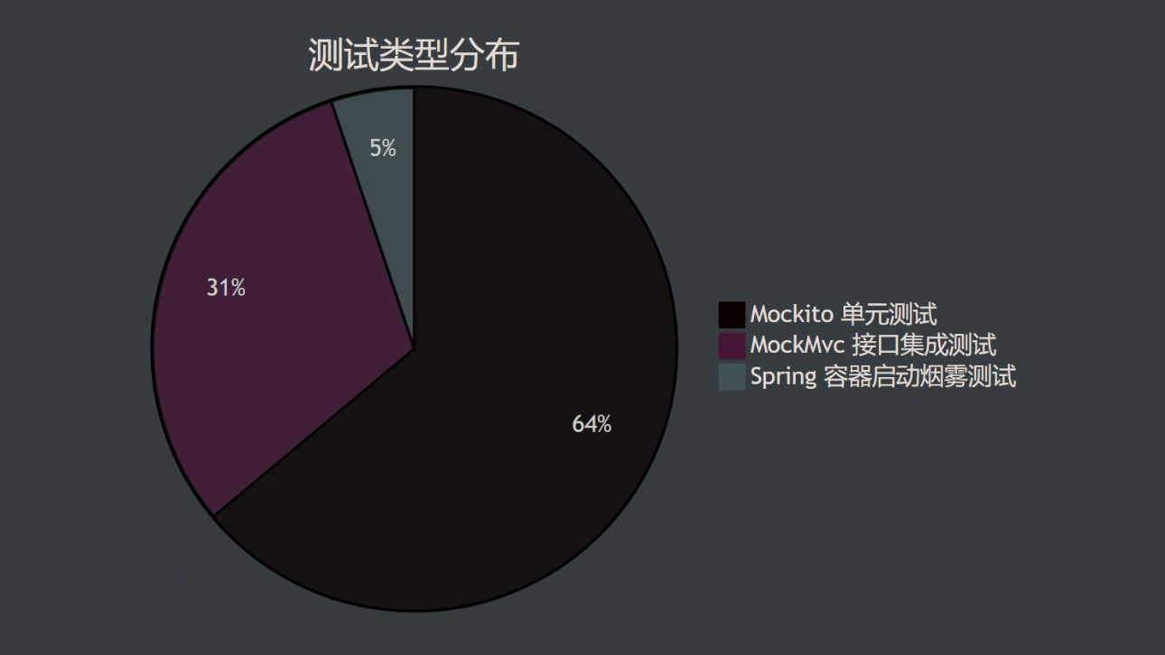
模块名称 | 测试用例数 | 通过率 | 指令覆盖率 (Instructions) | 分支覆盖率 (Branches) | 核心覆盖类 / 新增覆盖点
gateway-service | 15 | 100% | 90% | 68% | AuthGlobalFilter (92%), RedisTokenBucketRateLimiter (100%)
order-service | 40 | 100% | 68% | 40% | OrderCreateServiceImpl (77%), RedisOrderIdempotencyService (100%)
user-service | 15 | 100% | 60% | 32% | UserController (54%), AdminUserController (54%)
smart-canteen-common | 8 | 100% | 55% | 52% | JwtUtil (76%), SnowflakeIdUtil (76%)
pickup-service | 14 | 100% | 42% | 27% | PickupQueueServiceImpl (42%), AdminPickupConfigController (50%)
menu-service | 13 | 100% | 37% | 20% | MenuBrowseController (4%), AdminMerchantServiceImpl (34%)

